Diode
Diode

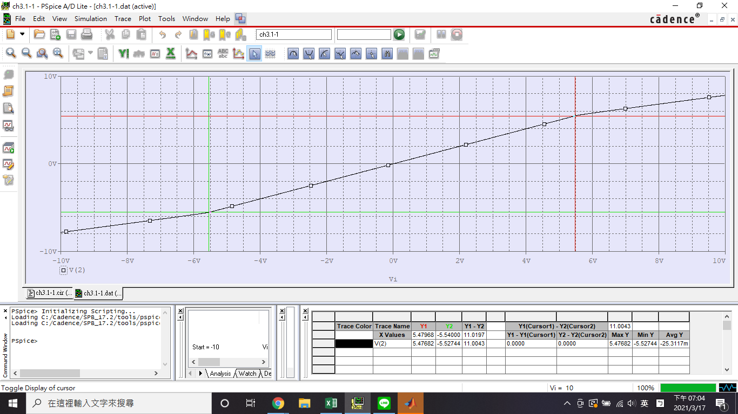
3.1-1

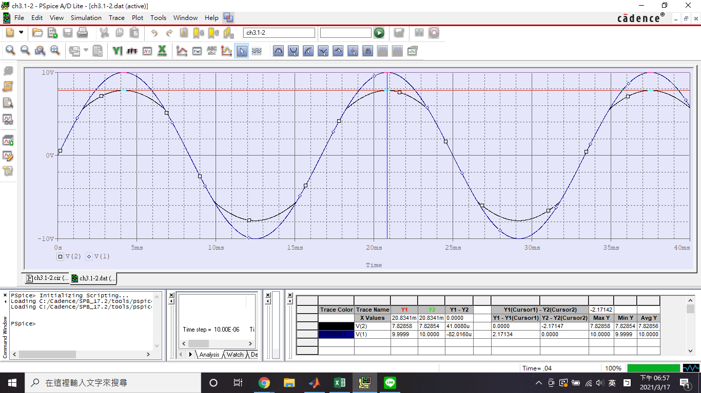
3.1-2

MOSFET
MOSFET
3.3-1 MOSFET 類比開關電路
*導通電阻
1.NMOS
 | 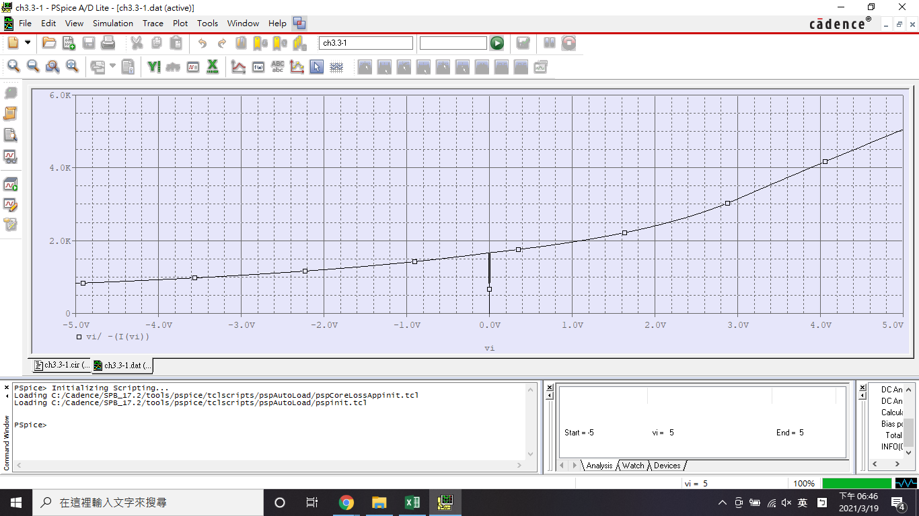
2.PMOS
 | 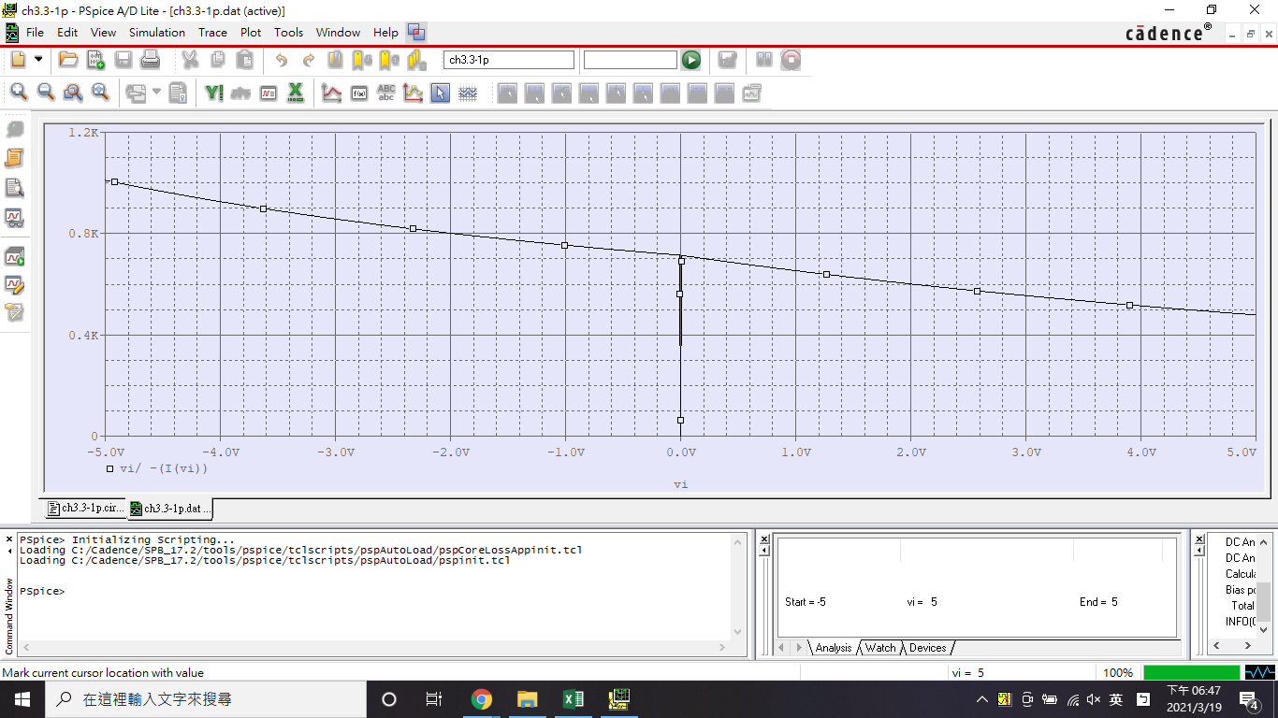
3.CMOS
 | 
*訊號傳輸
 | 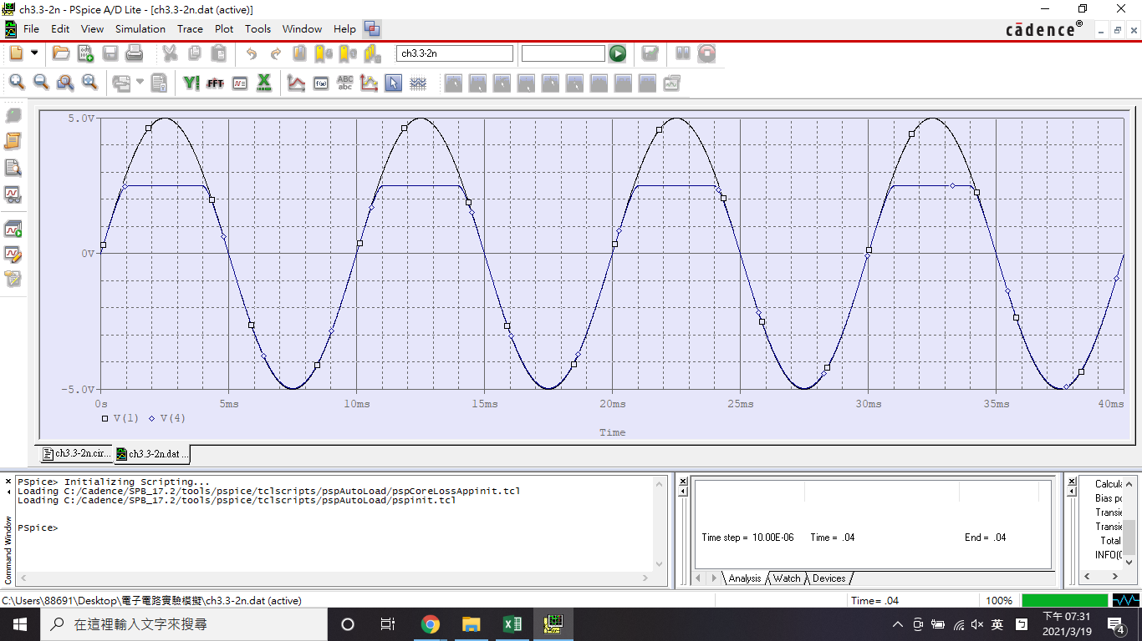 | 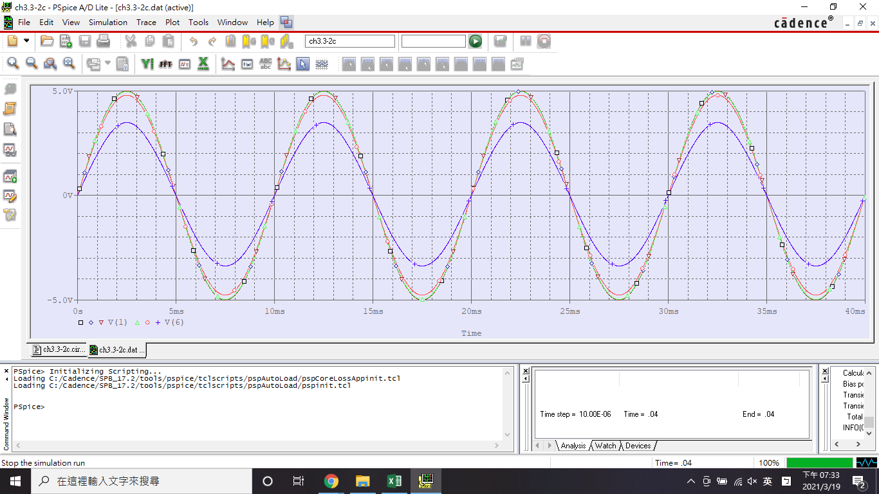
3.3-2 MOSFET單級放大器電路
*直流掃描分析與負載線
 | 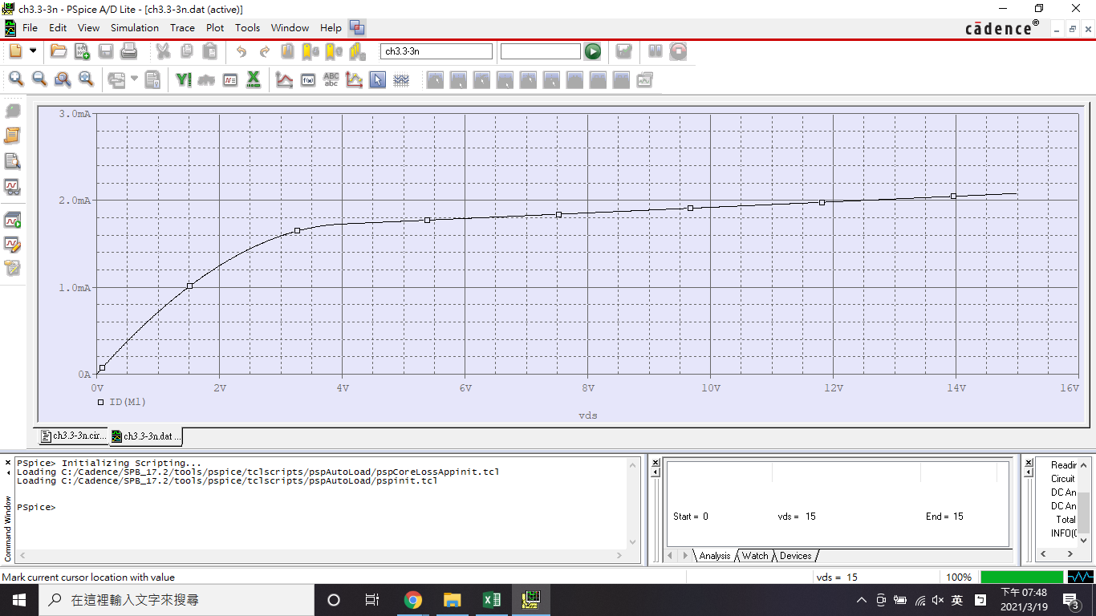
 | 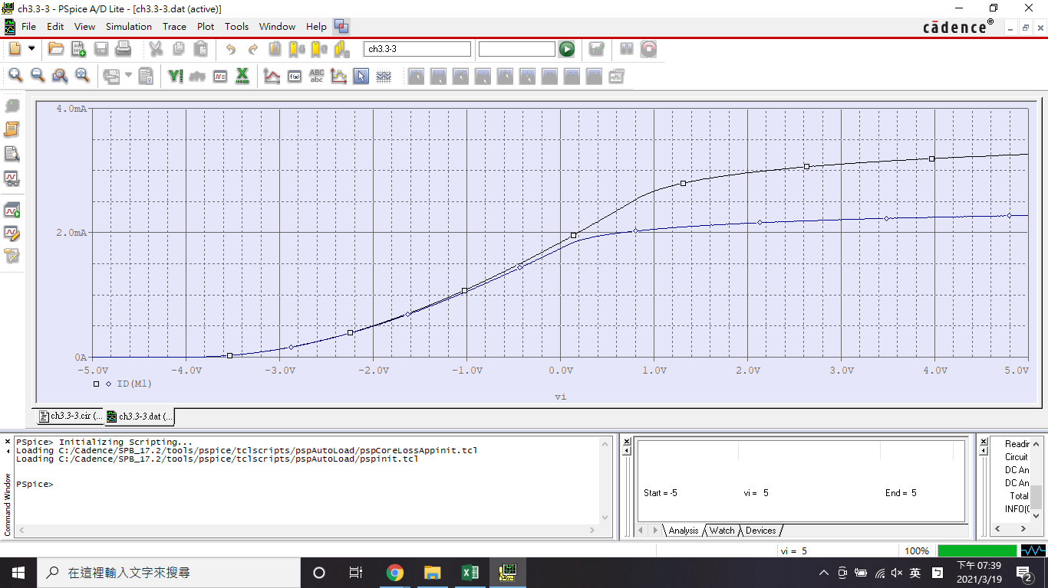 | 
*暫態分析
 | 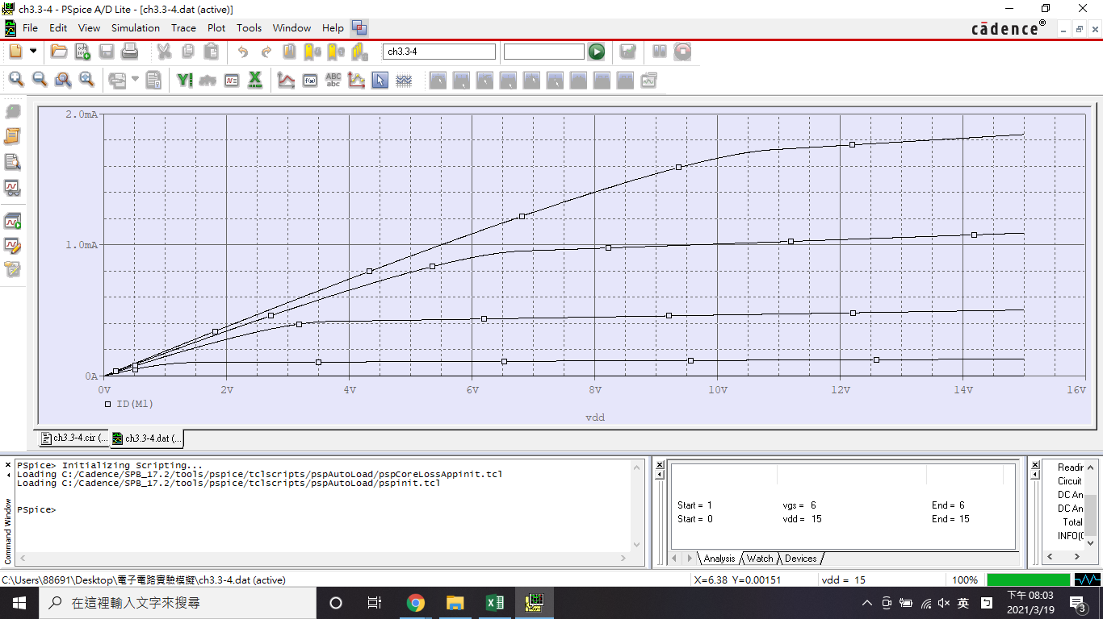 | 

